- 44 -
図-3 大学・短大への進学者（過年度卒業者を含む）の進学地別割合の前年度比較
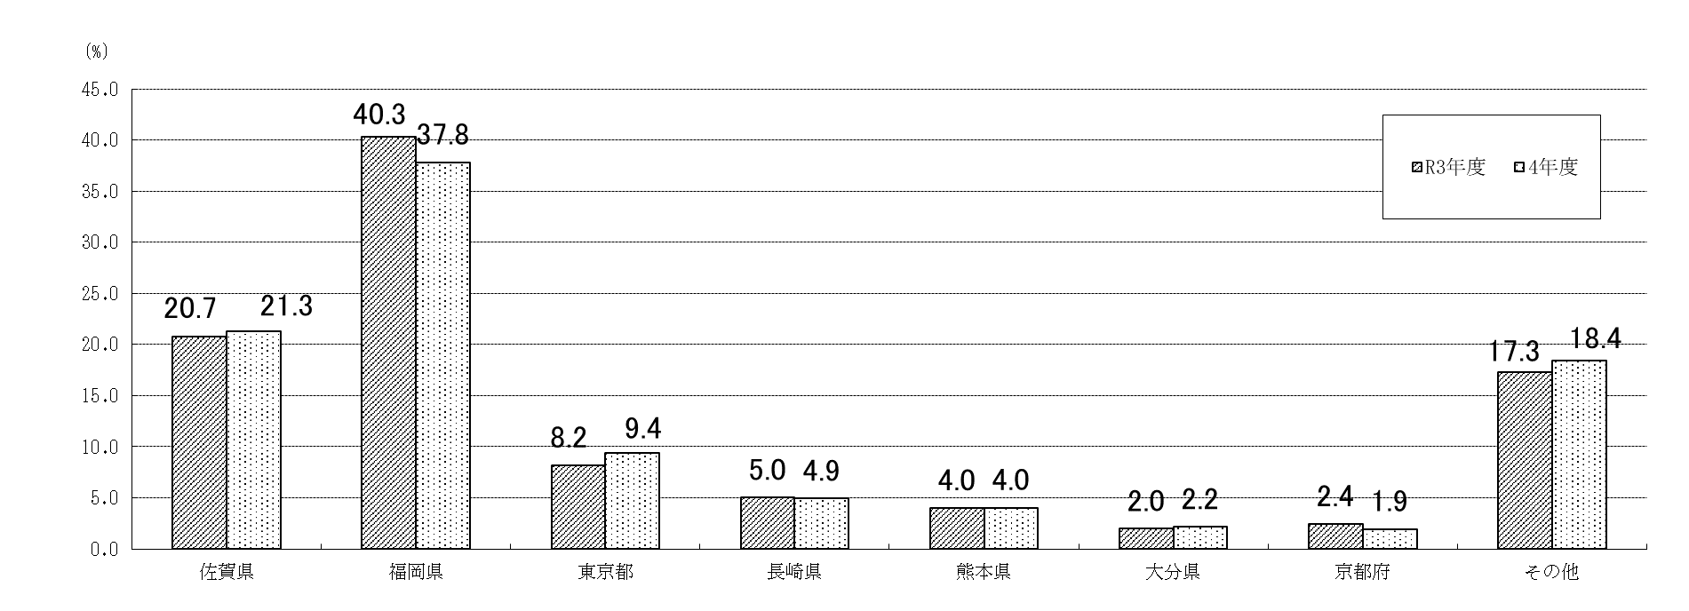

 |  |  |  |  |  |  |  | (単位：％)
 | 佐賀県 | 福岡県 | 東京都 | 長崎県 | 熊本県 | 大分県 | 京都府 | その他
R3年度 | 20.7 | 40.3 | 8.2 | 5.0 | 4.0 | 2.0 | 2.4 | 17.3
4年度 | 21.3 | 37.8 | 9.4 | 4.9 | 4.0 | 2.2 | 1.9 | 18.4

(5) 就職者数のうち県外へ就職した者は712人(男528人、女184人)で、就職者数に占める割合は33.6％
となり、前年度(34.2％)より0.6ポイント減少している。
・ 就職者数を職業別にみると、最も多いのは「生産工程従事者」856人(40.4％)、次いで「事務従事者」
283人(13.4％)、「サービス職業従事者」252人(11.9％)、「専門的・技術的職業従事者」194人
(9.2％)、「建設・採掘従事者」158人(7.5％)、「保安職業従事者」114人(5.4％)、「販売従事者」
104人（4.9％）、の順となっている。
・ 就職者数を産業別にみると、最も多いのは「製造業」940人(44.4％)、次いで「建設業」282人
(13.3％)、「卸売業、小売業」171人(8.1％)、「公務（他に分類されるものを除く)」135人(6.4％)
「医療、福祉」122人(5.8％)、の順となっている。

表-59 高等学校卒業者の県内・県外別就職者 (進学しながら就職した者を含む)の推移
 |  |  |  |  |  |  |  |  | (単位：人･％)
年度 | 就職者数 |  | 県内就職者 |  | 県外就職者 |  |  | 県内 就職率 | 県外 就職率
 |  |  |  |  | 計 | 男 | 女
H24 | 2,616 |  | 1,575 |  | 1,041 | 786 | 255 | 60.2 | 39.8
25 | 2,639 |  | 1,536 |  | 1,103 | 811 | 292 | 58.2 | 41.8
26 | 2,664 |  | 1,564 |  | 1,100 | 786 | 314 | 58.7 | 41.3
27 | 2,638 |  | 1,564 |  | 1,074 | 781 | 293 | 59.3 | 40.7
28 | 2,638 |  | 1,471 |  | 1,167 | 831 | 336 | 55.8 | 44.2
29 | 2,655 |  | 1,566 |  | 1,089 | 790 | 299 | 59.0 | 41.0
30 | 2,608 |  | 1,524 |  | 1,084 | 760 | 324 | 58.4 | 41.6
R元 | 2,594 |  | 1,475 |  | 1,119 | 807 | 312 | 56.9 | 43.1
2 | 2,614 |  | 1,588 |  | 1,026 | 722 | 304 | 60.7 | 39.3
3 | 2,185 |  | 1,438 |  | 747 | 531 | 216 | 65.8 | 34.2
4 | 2,118 |  | 1,406 |  | 712 | 528 | 184 | 66.4 | 33.6

- 48 -
(8) 県外就職者の就職地のうち、最も多いのは福岡県の312人(就職者数の14.7％)、次いで愛知県
71人(同3.4％)、東京都60人(同2.8％)、長崎県54人(同2.5％)の順となっている。

表-64 高等学校卒業者の主な県外就職地別就職者数(進学しながら就職した者を含む)の推移
 |  |  |  |  |  |  |  |  |  |  | (単位：人)
年度 | 県外 | 福岡 | 愛知 | 東京 | 長崎 | 大阪 | 広島 | 神奈川 | 鹿児島 | 埼玉 | その他
 | 就職者数
H24 | 1,041 | 299 | 212 | 112 | 72 | 94 | 57 | 35 | 5 | 13 | 142
25 | 1,103 | 359 | 200 | 128 | 70 | 96 | 38 | 39 | 0 | 6 | 167
26 | 1,100 | 380 | 175 | 169 | 61 | 82 | 48 | 44 | 5 | 8 | 128
27 | 1,074 | 380 | 173 | 143 | 51 | 73 | 67 | 41 | 0 | 12 | 134
28 | 1,167 | 350 | 206 | 170 | 78 | 84 | 58 | 54 | 1 | 21 | 145
29 | 1,089 | 382 | 168 | 163 | 68 | 58 | 43 | 40 | 13 | 11 | 143
30 | 1,084 | 371 | 164 | 159 | 65 | 56 | 55 | 44 | 13 | 15 | 142
R元 | 1,119 | 420 | 141 | 154 | 62 | 74 | 57 | 55 | 7 | 19 | 130
2 | 1,026 | 448 | 105 | 122 | 54 | 52 | 52 | 43 | 22 | 12 | 116
3 | 747 | 320 | 84 | 72 | 33 | 50 | 35 | 46 | 25 | 13 | 69
4 | 712 | 312 | 71 | 60 | 54 | 41 | 32 | 28 | 25 | 10 | 79

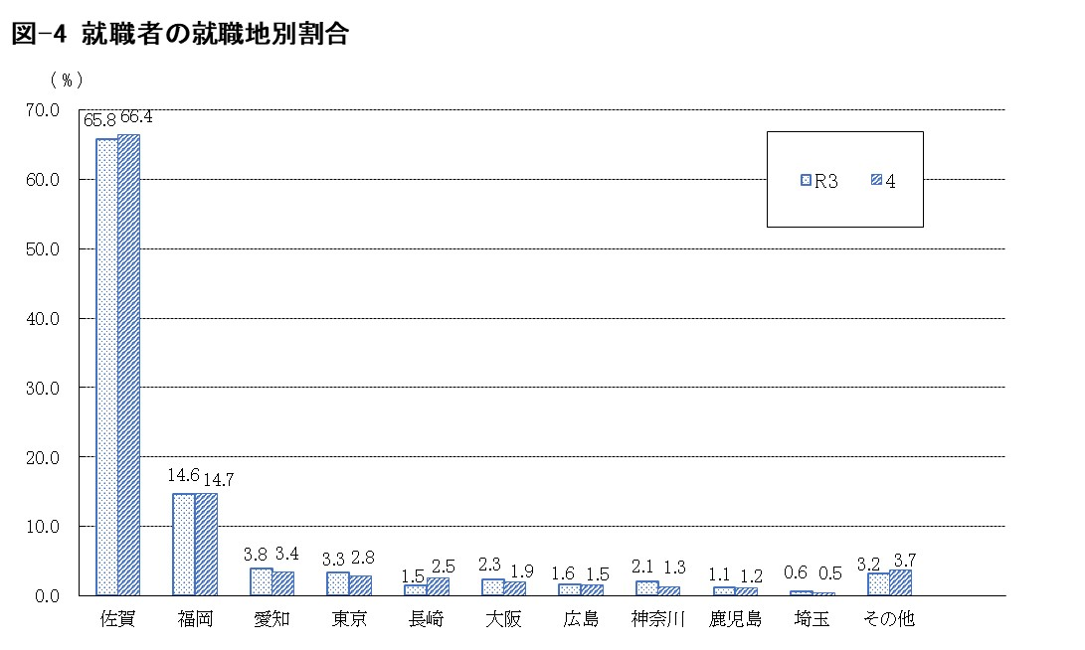

 |  |  |  |  |  |  |  |  |  |  | (単位：％）
 | 佐賀 | 福岡 | 愛知 | 東京 | 長崎 | 大阪 | 広島 | 神奈川 | 鹿児島 | 埼玉 | その他
R3 | 65.8 | 14.6 | 3.8 | 3.3 | 1.5 | 2.3 | 1.6 | 2.1 | 1.1 | 0.6 | 3.2
4 | 66.4 | 14.7 | 3.4 | 2.8 | 2.5 | 1.9 | 1.5 | 1.3 | 1.2 | 0.5 | 3.7

